所得の確認方法
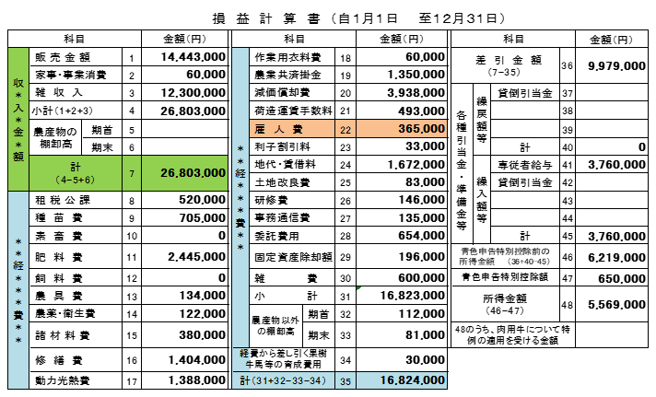

収入は、36 の箇所の金額を記載ください。
ただし、３ 雑収入の内訳に、
・ 経営開始資金
・ 経営発展支援事業など設備投資の補助金
が含まれている場合は、その金額を収入から除外してください。

